システムテスト仕様書
システムテスト仕様書
本ドキュメントは、「Web打刻自動入力システム」のシステムテスト実施方法と、テスト内容をまとめたものである。

 | システムテストの実施方法について

 | システムテストでは、本システム「Web打刻自動入力システム」の「設定画面」に勤怠情報を設定し、
 | 設定した情報が |  | 「COMPANY HR WEB打刻」 |  | の勤務実績入力画面へ自動的に入力されるかどうかを確認します。

 | システムテストの流れ

 | １． | 「COMPANY HR WEB打刻」 |  | へログイン後、「勤務実績入力（期間入力用）」のリンクを押下し、
 |  | 以下の画面を表示しておく

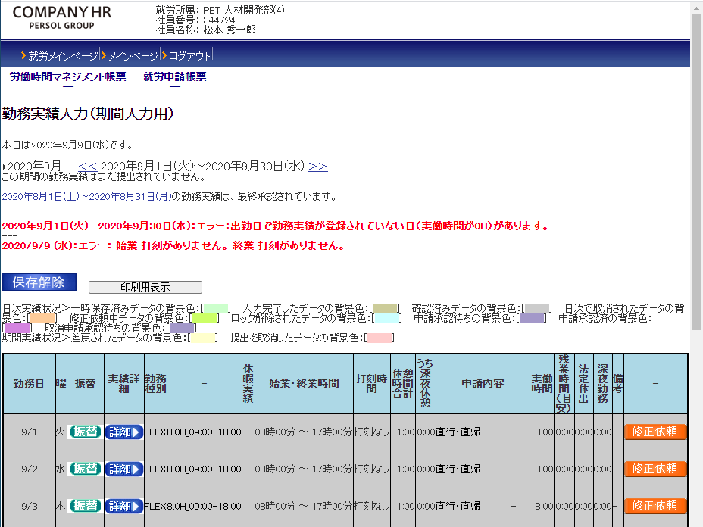

 | ２． | 本システム「Web打刻自動入力システム」の設定画面を表示し、テストデータを入力し、
 |  | 「保存」ボタンを押下する。

 | ３． | 「COMPANY HR WEB打刻」 |  | の画面に戻り、 |  | ボタンを押下する

 | ４． | 本システム「Web打刻自動入力システム」で設定した値が入力されていることを確認する。

